event
id | 事件类型 | 对应参数
1 | 1
2
3 | 13

 |  |  |  |  | 如果不是从1层开始，而是继续爬，是不是感受好一点呢？
 |  |  |  |  | 100天后，最强玩家爬到了12000层~
50 | 13 |  |  |  | 靠什么卡呢？只能是体力了
 |  |  |  |  | 或者加个总层数的概念，每天的层数，都加一起

 | 出monster
 | 出box
 | buff
 | 跳层
 | 岔路
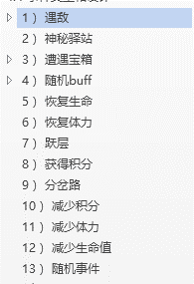
 |  | Towermonsterid
 |  | 神秘商店id
 |  | 宝箱id | 攻血 | 掉落id
 |  | buffid
 |  | 恢复生命值（百分比）
 |  | 恢复体力值（百分比）

 |  | 跳多少层
 |  | 积分数
 |  | 预览层数
 |  | 积分数
 |  | 减少体力值（百分比）
 |  | 减少生命值（百分比）

 |  | 事件id+权重；事件id2+权重2

 | Towerbox | 掉落 | 攻 | 血
 |  | 10001 |  | 0
 |  | 直接读content

